Factsheet
 | Factsheet statushouders |  | 1
 | Leidschendam-Voorburg en Pijnacker-Nootdorp

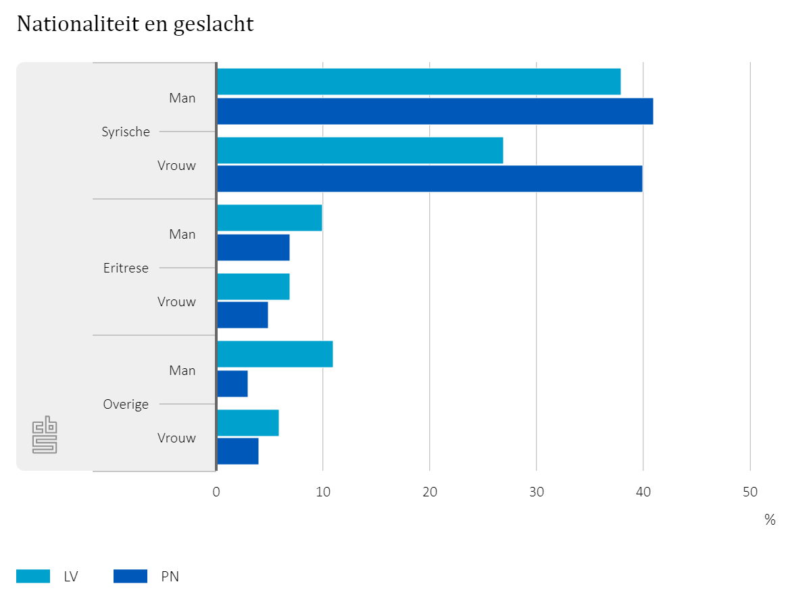
 |  | Betreft statushouders in de cohorten 2015, 2016 en 2017 gepeild op 1 juni 2016. Omvang populatie LV: 270 Omvang populatie PN: 180

 |  | Zie ook Tabel 1

Het grootste aandeel statushouders komt uit Syrië. Leidschendam-Voorburg heeft relatief minder vrouwelijke statushouders dan Pijnacker-Nootdorp.

 | Factsheet statushouders |  | 2
 | Leidschendam-Voorburg en Pijnacker-Nootdorp

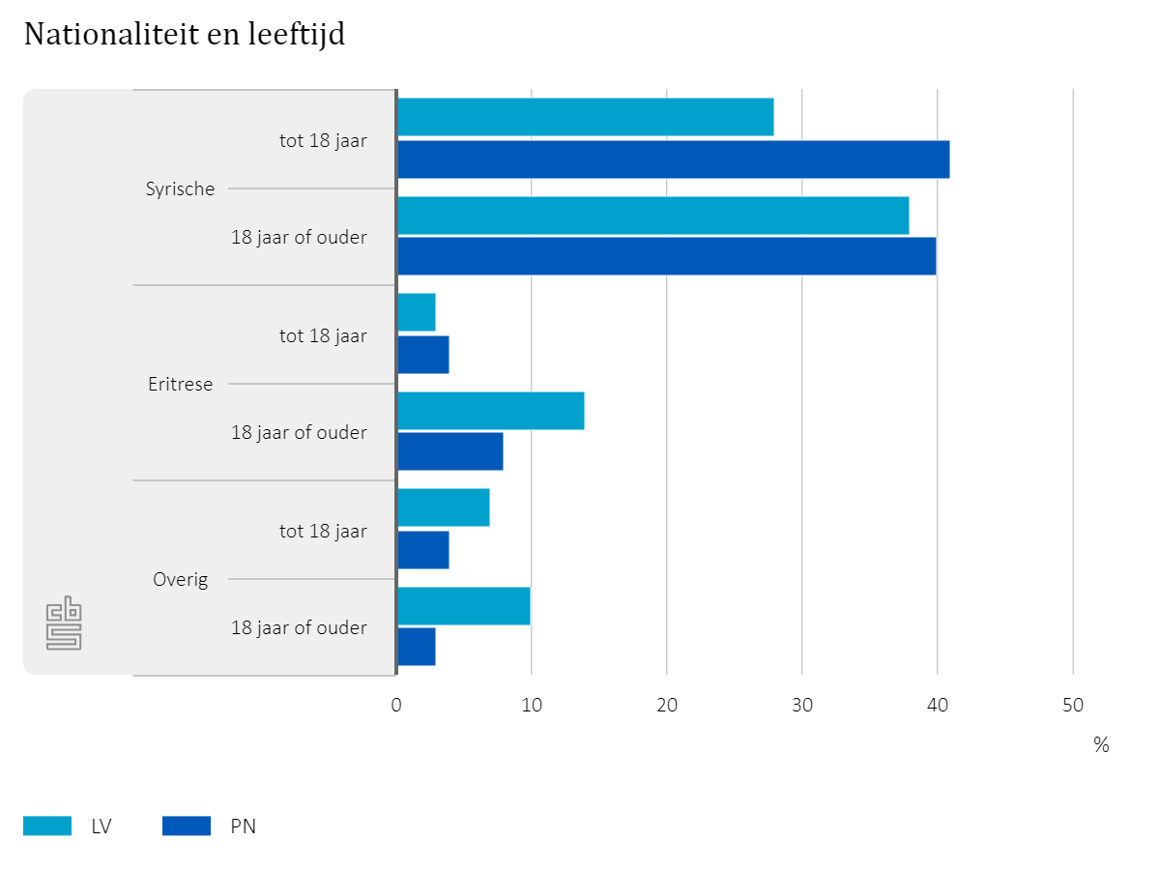
 |  | Betreft statushouders in de cohorten 2015 en 2016, gepeild op 1 december 2016. Omvang populatie LV: 270 Omvang populatie PN: 180

 |  | Zie ook Tabel 1

Leidschendam-Voorburg heeft relatief minder statushouders onder de 18 jaar dan Pijnacker-Nootdorp.

 | Factsheet statushouders |  | 3
 | Leidschendam-Voorburg en Pijnacker-Nootdorp

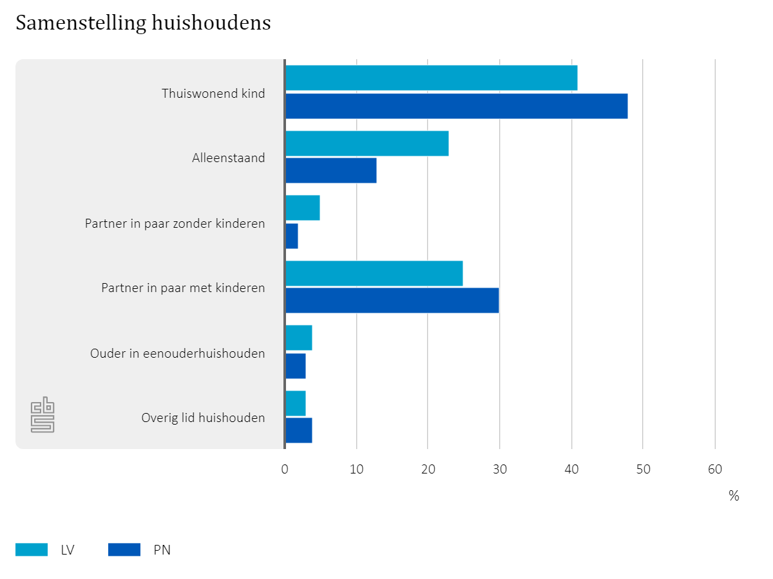
 |  | Betreft statushouders in de cohorten 2014, 2015, 2016 en 2017 (gedeeltelijk), gepeild op 1 juni 2017. Omvang populatie LV: 385 Omvang populatie PN: 265

 |  | Zie ook Tabel 2

Thuiswonende kinderen maken tussen de 40% en de 50% uit van alle statushouders. Leidschendam-Voorburg heeft relatief meer alleenstaanden, Pijnacker-nootdorp relatief meer gezinnen.

 | Factsheet statushouders |  | 4
 | Leidschendam-Voorburg en Pijnacker-Nootdorp

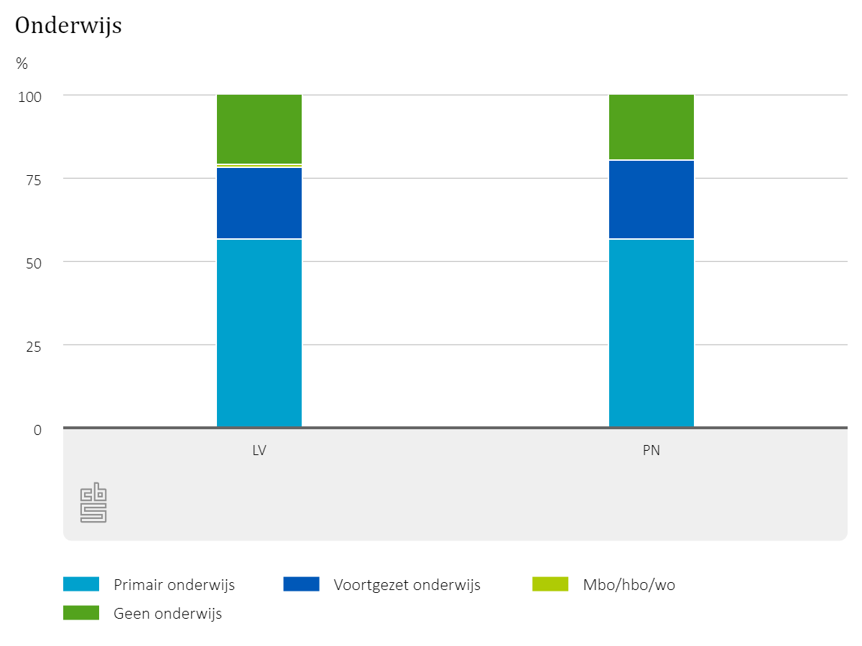
 |  | Betreft statushouders tot 18 jaar in de cohorten 2014, 2015 en 2016, gepeild op 1 oktober 2016. Omvang populatie LV: 110 Omvang populatie PN: 90

 |  | Zie ook Tabel 3

Tussen de 70% en de 80% van alle statushouders tot 18 jaar volgt onderwijs. Nagenoeg alle statushouders in deze groep die geen onderwijs volgen, zijn jonger dan 4 jaar.

 | Factsheet statushouders |  | 5
 | Leidschendam-Voorburg en Pijnacker-Nootdorp

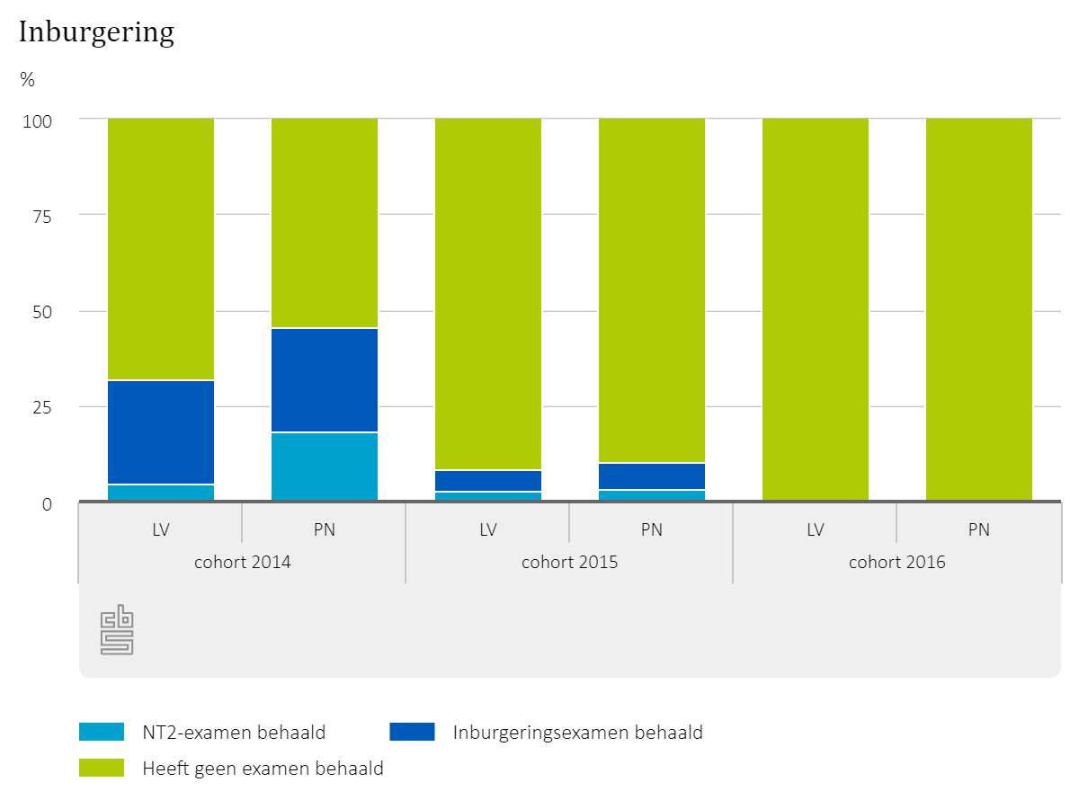
 |  | Betreft statushouders met inburgeringsplicht gepeild op 1 december 2016. Omvang populaties: LV cohort 2014: 20 LV cohort 2015: 70 LV cohort 2016: 85 PN cohort 2014: 10 PN cohort 2015: 30 PN cohort 2016: 55

 |  | Zie ook Tabel 4

Het aandeel statushouders, dat is geslaagd voor een examen, loopt gestaag op naarmate het cohort waartoe statushouders behoren verder in het verleden ligt.

 | Factsheet statushouders |  | 6
 | Leidschendam-Voorburg en Pijnacker-Nootdorp

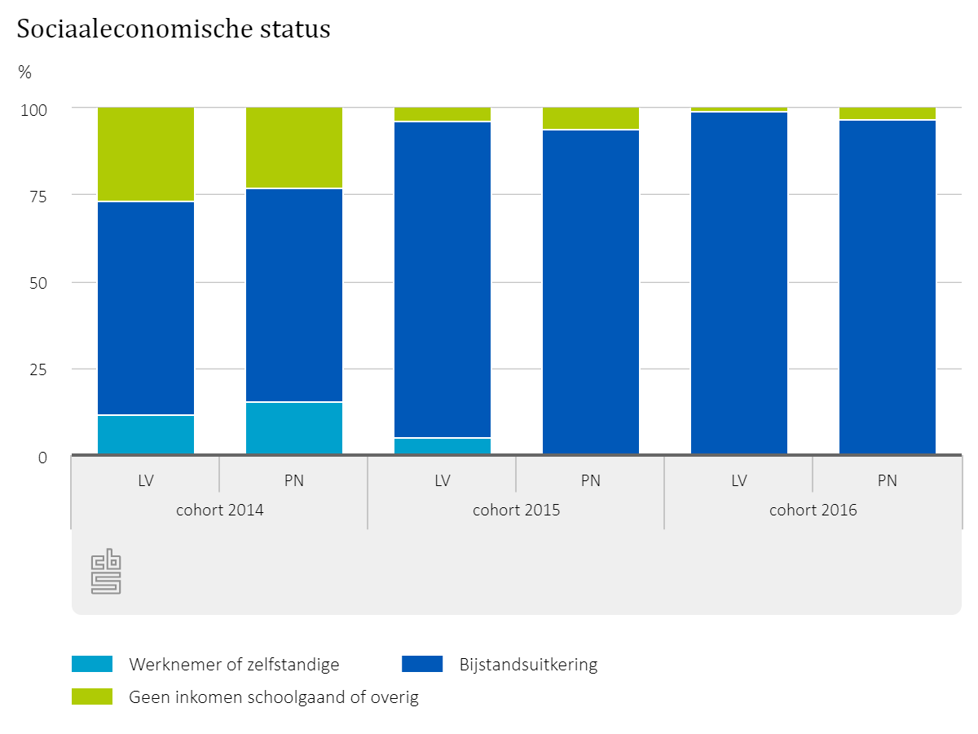
 |  | Betreft statushouders van 18 tot 65 jaar oud, gepeild op 1 december 2016. Omvang populaties: LV cohort 2014: 25 LV cohort 2015: 75 LV cohort 2016: 90 PN cohort 2014: 15 PN cohort 2015: 35 PN cohort 2016: 60

 |  | Zie ook Tabel 5

Het aandeel statushouders dat een inkomen heeft uit werk loopt gestaag op naarmate het cohort waartoe statushouders behoren verder in het verleden ligt.

 | Factsheet statushouders |  | 7
 | Leidschendam-Voorburg en Pijnacker-Nootdorp

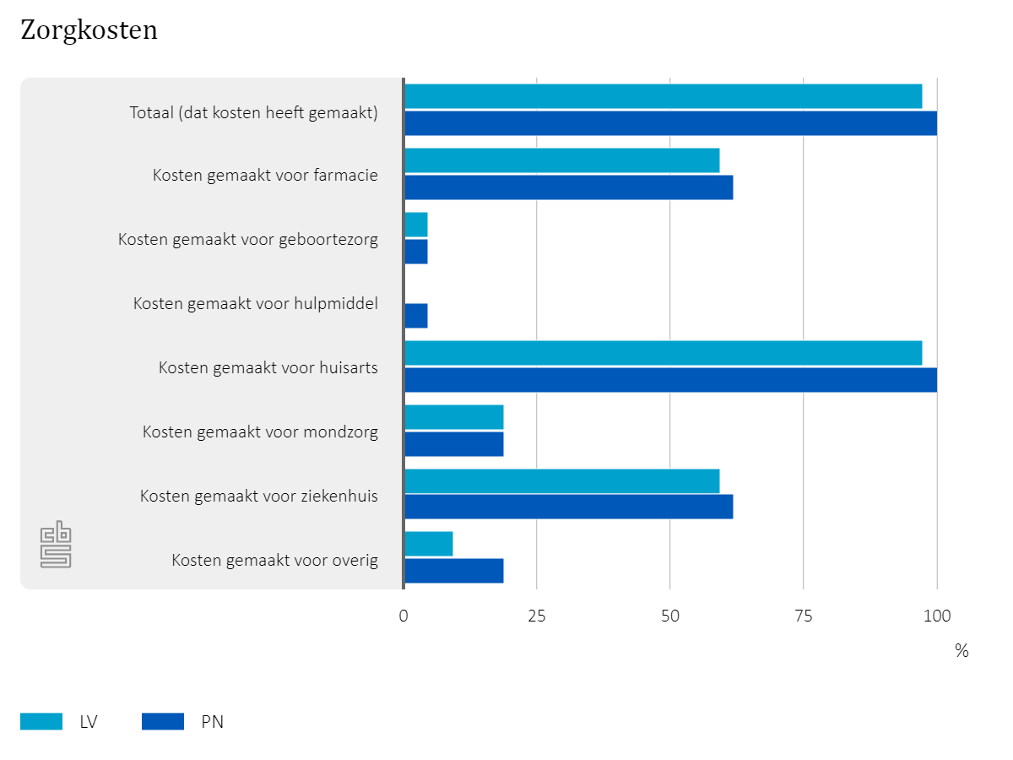
 |  | Betreft statushouders in cohort 2014, gepeild op 1 december 2015 Omvang populatie LV: 40 Omvang populatie PN: 20

 |  | Zie ook Tabel 6

Nagenoeg alle statushouders maken gebruik van huisartsenzorg. Daarnaast worden er door meer dan de helft van de statushouders kosten gemaakt voor ziekenhuis en farmacie.

 | Factsheet statushouders |  | 7
 | Leidschendam-Voorburg en Pijnacker-Nootdorp

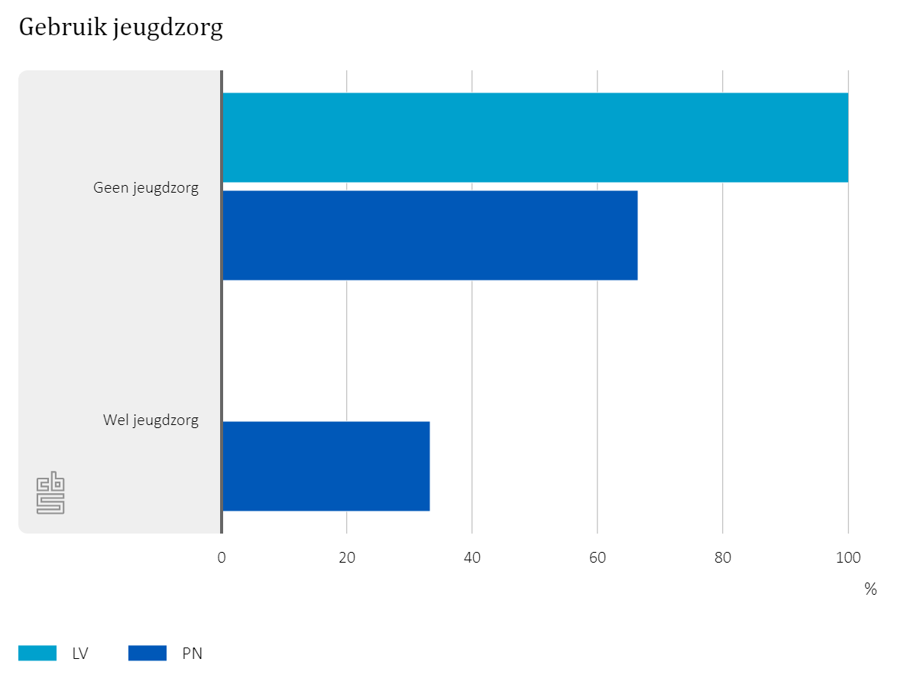
 |  | Betreft statushouders in cohort 2014 met de leeftijd tot 23 jaar, gepeild op 1 december 2016 Omvang populatie LV: 20 Omvang populatie PN: 10

 |  | Zie ook Tabel 7

Het gebruik van jeugdzorg ligt in Pijnacker-Nootdorp hoger dan in Leidschendam-Voorburg. Let op: door de lage aantallen kan het relatieve gebruik hoog uitvallen. Dit zien we in Pijnacker-Nootdorp. Feitelijk gaat het om enkele jongeren die gebruik maken van jeugdzorg.

 | Factsheet statushouders |  | 7
 | Leidschendam-Voorburg en Pijnacker-Nootdorp

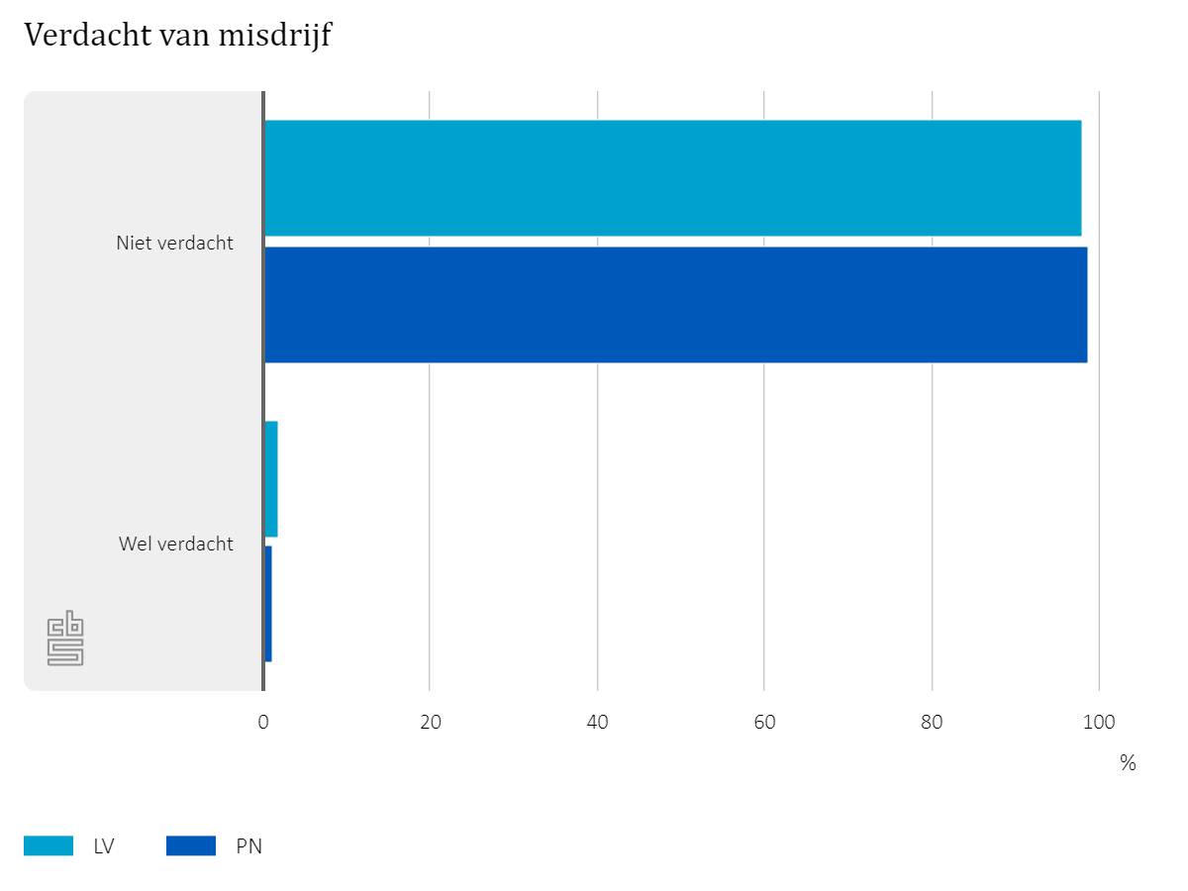
 |  | Betreft mannelijke statushouders in de cohorten 2014, 2015 en 2016, met een leeftijd van 18 tot 45 jaar, gepeild op 1 december 2016 Omvang populatie LV: 165 Omvang populatie PN: 90

 |  | Zie ook Tabel 8

Minder dan 3% van alle statushouders is verdachte geweest van een misdrijf.

Bron: CBS

